Hoja1
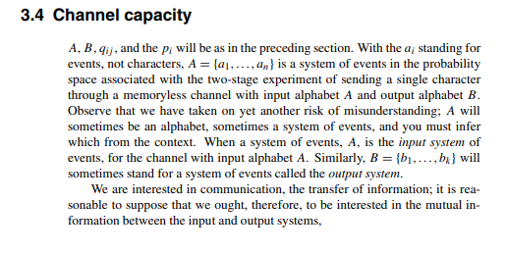

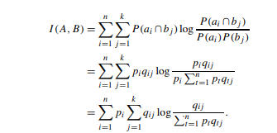
 |  |  |  |  | Salida p1
 |  | 0.376 | 0.016 | 0.008 | 0.4
 |  | 0.005 | 0.465 | 0.03 | 0.5
Problema anterior, sustuir |  | 0.003 | 0.004 | 0.093 | 0.1
 | Salida p(b1) | 0.384 | 0.485 | 0.131

Buscar maximizacion Metodos numericos |  | gradiente de ascenso mas rapido

Metodo simplex |  | (0.4) (0.376) log(0.376)/((0.4)(0.376)

